Normy tabulka
Hrubý skór | četnost | hodnoty | percentil | z skor | stanin | stanin | četnost nelineární
55 | 0 | 25 | #N/A | #N/A | 1 | 1 | 17
78 | 0 | 26 | #N/A | #N/A | 1 | 2 | 20
55 | 1 | 27 | 0% | -2.7477813854 | 1 | 3 | 40
54 | 0 | 28 | 0% | -2.6520698079 | 1 | 4 | 63
70 | 1 | 29 | 1% | -2.5121443279 | 1 | 5 | 35
55 | 0 | 30 | 1% | -2.4572633902 | 1 | 6 | 100
52 | 2 | 31 | 1% | -2.3656181269 | 1 | 7 | 28
48 | 1 | 32 | 2% | -2.1700903776 | 1 | 8 | 7
45 | 2 | 33 | 2% | -2.0969274292 | 1 | 9 | 17
58 | 0 | 34 | 2% | -2.014090812 | 1
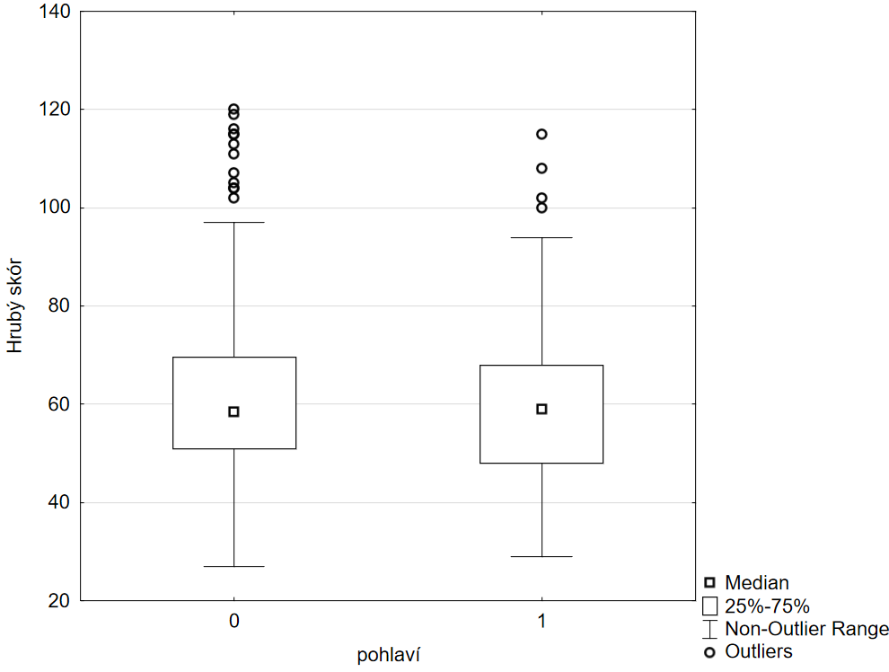
53 | 1 | 35 | 2% | -1.9773684282 | 1
68 | 0 | 36 | 3% | -1.9599639845 | 1
56 | 5 | 37 | 3% | -1.9268365733 | 1
57 | 4 | 38 | 4% | -1.7279343224 | 1
63 | 4 | 39 | 5% | -1.6072478919 | 2
63 | 7 | 40 | 7% | -1.4985130679 | 2
53 | 4 | 41 | 9% | -1.3531741545 | 2
58 | 5 | 42 | 10% | -1.2815515655 | 2
82 | 5 | 43 | 12% | -1.200358858 | 3
62 | 5 | 44 | 13% | -1.1216765279 | 3
77 | 8 | 45 | 15% | -1.0537443021 | 3
42 | 5 | 46 | 17% | -0.95416525315 | 3
47 | 6 | 47 | 19% | -0.896473364 | 3
52 | 7 | 48 | 20% | -0.8274183207 | 3
27 | 4 | 49 | 23% | -0.75541502636 | 3
54 | 7 | 50 | 24% | -0.71598598961 | 4
45 | 12 | 51 | 26% | -0.64643141632 | 4
45 | 11 | 52 | 30% | -0.53883603028 | 4
52 | 8 | 53 | 33% | -0.4426761442 | 4
54 | 16 | 54 | 35% | -0.37723361676 | 4
50 | 9 | 55 | 40% | -0.24817371846 | 4
81 | 9 | 56 | 43% | -0.17892066027 | 5
61 | 6 | 57 | 46% | -0.10799456941 | 5
104 | 8 | 58 | 48% | -0.062706777943 | 5
63 | 8 | 59 | 50% | 0 | 5
54 | 4 | 60 | 52% | 0.060195411729 | 5
52 | 13 | 61 | 54% | 0.090361437129 | 6
38 | 7 | 62 | 58% | 0.19167090225 | 6
44 | 11 | 63 | 60% | 0.24558952342 | 6
53 | 7 | 64 | 63% | 0.33450303642 | 6
68 | 10 | 65 | 65% | 0.3907257002 | 6
51 | 7 | 66 | 68% | 0.47329882543 | 6
47 | 7 | 67 | 70% | 0.53594002665 | 6
61 | 4 | 68 | 73% | 0.59776012604 | 6
64 | 7 | 69 | 74% | 0.63412384852 | 6
59 | 6 | 70 | 76% | 0.70308946033 | 6
55 | 4 | 71 | 78% | 0.762100541 | 6
108 | 5 | 72 | 79% | 0.80295628831 | 6
51 | 1 | 73 | 80% | 0.85599598549 | 6
67 | 4 | 74 | 81% | 0.86689416664 | 6
64 | 3 | 75 | 82% | 0.91536508784 | 6
62 | 3 | 76 | 83% | 0.95022094154 | 6
65 | 1 | 77 | 84% | 0.9862712987 | 6
47 | 4 | 78 | 84% | 0.99857627062 | 7
70 | 4 | 79 | 85% | 1.0493870847 | 7
74 | 0 | 80 | 86% | 1.0984684203 | 7
43 | 3 | 81 | 87% | 1.1030625562 | 7
51 | 3 | 82 | 88% | 1.1503493804 | 7
72 | 1 | 83 | 88% | 1.1952227814 | 7
64 | 4 | 84 | 89% | 1.2107271328 | 7
42 | 1 | 85 | 90% | 1.2758741791 | 7
85 | 3 | 86 | 90% | 1.2930319761 | 7
78 | 1 | 87 | 91% | 1.3469386261 | 7
54 | 1 | 88 | 91% | 1.3658055626 | 7
84 | 3 | 89 | 92% | 1.3851716082 | 7
59 | 0 | 90 | 93% | 1.4395314709 | 8
49 | 1 | 91 | 93% | 1.4466320672 | 8
66 | 3 | 92 | 93% | 1.4683837982 | 8
43 | 0 | 93 | 94% | 1.5300675881 | 8
67 | 2 | 94 | 94% | 1.5464331223 | 8
40 | 0 | 95 | 94% | 1.5804668184 | 8
74 | 1 | 96 | 95% | 1.5981931399 | 8
47 | 1 | 97 | 95% | 1.6257633862 | 9
31 | 0 | 98 | 95% | 1.6352340154 | 9
69 | 0 | 99 | 95% | 1.644853627 | 9
53 | 1 | 100 | 95% | 1.6546279024 | 9
89 | 0 | 101 | 95% | 1.6645628612 | 9
56 | 2 | 102 | 95% | 1.6849407679 | 9
46 | 0 | 103 | 96% | 1.7279343224 | 9
40 | 2 | 104 | 96% | 1.7506860713 | 9
65 | 1 | 105 | 97% | 1.8250068211 | 9
38 | 0 | 106 | 97% | 1.8384236692 | 9
50 | 1 | 107 | 97% | 1.8662957435 | 9
61 | 1 | 108 | 97% | 1.9110356475 | 9
44 | 0 | 109 | 97% | 1.9268365733 | 9
44 | 0 | 110 | 97% | 1.9431337511 | 9
52 | 1 | 111 | 98% | 1.9599639845 | 9
97 | 0 | 112 | 98% | 1.9953933102 | 9
72 | 1 | 113 | 98% | 2.014090812 | 9
67 | 0 | 114 | 98% | 2.0537489106 | 9
55 | 3 | 115 | 98% | 2.0748547344 | 9
60 | 1 | 116 | 99% | 2.326347874 | 9
42 | 0 | 117 | 99% | 2.3656181269 | 9
41 | 0 | 118 | 99% | 2.4089155458 | 9
65 | 1 | 119 | 99% | 2.4572633902 | 9
59 | 1 | 120 | 100% | 2.6520698079 | 9
57 | 0 | 121 | #N/A | #N/A | 9
71 | 0 | 122 | #N/A | #N/A | 9
82 | 0 | 123 | #N/A | #N/A | 9
53 | 0 | 124 | #N/A | #N/A | 9
59 | 0 | 125 | #N/A | #N/A | 9
48 | 0 | 126 | #N/A | #N/A | 9
65 | 0 | 127 | #N/A | #N/A | 9
55 | 0 | 128 | #N/A | #N/A | 9
65 | 0 | 129 | #N/A | #N/A | 9
78 | 0 | 130 | #N/A | #N/A | 9
67 | 0 | 131 | #N/A | #N/A | 9
63 | 0 | 132 | #N/A | #N/A | 9
102 | 0 | 133 | #N/A | #N/A | 9
52 | 0 | 134 | #N/A | #N/A | 9
71 | 0 | 135 | #N/A | #N/A | 9
45 | 0 | 136 | #N/A | #N/A | 9
58 | 0 | 137 | #N/A | #N/A | 9
70 | 0 | 138 | #N/A | #N/A | 9
56 | 0 | 139 | #N/A | #N/A | 9
75 | 0 | 140 | #N/A | #N/A | 9
51 | 0 | 141 | #N/A | #N/A | 9
51 | 0 | 142 | #N/A | #N/A | 9
39 | 0 | 143 | #N/A | #N/A | 9
48 | 0 | 144 | #N/A | #N/A | 9
61 | 0 | 145 | #N/A | #N/A | 9
63 | 0 | 146 | #N/A | #N/A | 9
62 | 0 | 147 | #N/A | #N/A | 9
68 | 0 | 148 | #N/A | #N/A | 9
54 | 0 | 149 | #N/A | #N/A | 9
62 | 0 | 150 | #N/A | #N/A | 9
61 | 0 | 151 | #N/A | #N/A | 9
63 | 0 | 152 | #N/A | #N/A | 9
44 | 0 | 153 | #N/A | #N/A | 9
69 | 0 | 154 | #N/A | #N/A | 9
79 | 0 | 155 | #N/A | #N/A | 9
61 | 0 | 156 | #N/A | #N/A | 9
57 | 0 | 157 | #N/A | #N/A | 9
65 | 0 | 158 | #N/A | #N/A | 9
52 | 0 | 159 | #N/A | #N/A | 9
61 | 0 | 160 | #N/A | #N/A | 9
65 | 0 | 161 | #N/A | #N/A | 9
46 | 0 | 162 | #N/A | #N/A | 9
46 | 0 | 163 | #N/A | #N/A | 9
54 | 0 | 164 | #N/A | #N/A | 9
88 | 0 | 165 | #N/A | #N/A | 9
32 | 0 | 166 | #N/A | #N/A | 9
72 | 0 | 167 | #N/A | #N/A | 9
63 | 0 | 168 | #N/A | #N/A | 9
54 | 0 | 169 | #N/A | #N/A | 9
69 | 0 | 170 | #N/A | #N/A | 9
74 | 0 | 171 | #N/A | #N/A | 9
42 | 0 | 172 | #N/A | #N/A | 9
71 | 0 | 173 | #N/A | #N/A | 9
111 | 0 | 174 | #N/A | #N/A | 9
67 | 0 | 175 | #N/A | #N/A | 9
51 | 0 | 176 | #N/A | #N/A | 9
100 | 0 | 177 | #N/A | #N/A | 9
53 | 0 | 178 | #N/A | #N/A | 9
105 | 0 | 179 | #N/A | #N/A | 9
86 | 0 | 180 | #N/A | #N/A | 9
89 | 0 | 181 | #N/A | #N/A | 9
60 | 0 | 182 | #N/A | #N/A | 9
59 | 0 | 183 | #N/A | #N/A | 9
53 | 0 | 184 | #N/A | #N/A | 9
37 | 0 | 185 | #N/A | #N/A | 9
44 | 0 | 186 | #N/A | #N/A | 9
55 | 0 | 187 | #N/A | #N/A | 9
84 | 0 | 188 | #N/A | #N/A | 9
56 | 0 | 189 | #N/A | #N/A | 9
92 | 0 | 190 | #N/A | #N/A | 9
37 | 0 | 191 | #N/A | #N/A | 9
39 | 0 | 192 | #N/A | #N/A | 9
104 | 0 | 193 | #N/A | #N/A | 9
60 | 0 | 194 | #N/A | #N/A | 9
57 | 0 | 195 | #N/A | #N/A | 9
115 | 0 | 196 | #N/A | #N/A | 9
79 | 0 | 197 | #N/A | #N/A | 9
62 | 0 | 198 | #N/A | #N/A | 9
42 | 0 | 199 | #N/A | #N/A | 9
81 | 0 | 200 | #N/A | #N/A | 9
59 | 0 | 201 | #N/A | #N/A | 9
61 | 0 | 202 | #N/A | #N/A | 9
41 | 0 | 203 | #N/A | #N/A | 9
51 | 0 | 204 | #N/A | #N/A | 9
62 | 0 | 205 | #N/A | #N/A | 9
56 | 0 | 206 | #N/A | #N/A | 9
84 | 0 | 207 | #N/A | #N/A | 9
58 | 0 | 208 | #N/A | #N/A | 9
73 | 0 | 209 | #N/A | #N/A | 9
76 | 0 | 210 | #N/A | #N/A | 9
40 | 0 | 211 | #N/A | #N/A | 9
102 | 0 | 212 | #N/A | #N/A | 9
86 | 0 | 213 | #N/A | #N/A | 9
49 | 0 | 214 | #N/A | #N/A | 9
59 | 0 | 215 | #N/A | #N/A | 9
66 | 0 | 216 | #N/A | #N/A | 9
78 | 0 | 217 | #N/A | #N/A | 9
91 | 0 | 218 | #N/A | #N/A | 9
29 | 0 | 219 | #N/A | #N/A | 9
64 | 0 | 220 | #N/A | #N/A | 9
51 | 0 | 221 | #N/A | #N/A | 9
70 | 0 | 222 | #N/A | #N/A | 9
72 | 0 | 223 | #N/A | #N/A | 9
69 | 0 | 224 | #N/A | #N/A | 9
84 | 0 | 225 | #N/A | #N/A | 9
38
40
40
69
54
60
63
53
56
51
37
92
48
50
49
54
31
46
38
63
55
58
52
43
66
51
64
76
70
41
61
66
54
116
66
45
56
46
33
35
50
39
45
47
79
33
50
86
61
54
51
45
81
61
58
54
58
65
37
54
66
119
120
62
57
65
115
59
96
37
63
54
58
56
113
...

validita
p21 | p22 | p23 | p24 | p25 | Potřeba překódovat: souhlas=1 nesouhlas=0, něco mezi nebo nevyplněné=nezahrnuto
3 | 3 | 3 | 1 | 2
2 | 4 | 3 | 3 | 2 | Spearman R= -0,046
3 | 4 | 3 | 2 | 2 | Pearson r= -0,008
2 | 4 | 2 | 2 | 1
1 | 5 | 3 | 1 | 1 | Znění otázky na kritérium: Zaregistroval/a jste v posledním roce pobyt někoho z Ukrajiny v České republice?
2 | 4 | 4 | 1 | 1
2 | 5 | 4 | 1 | 1
1 | 4 | 3 | 1 | 1
2 | 5 | 3 | 2 | 2
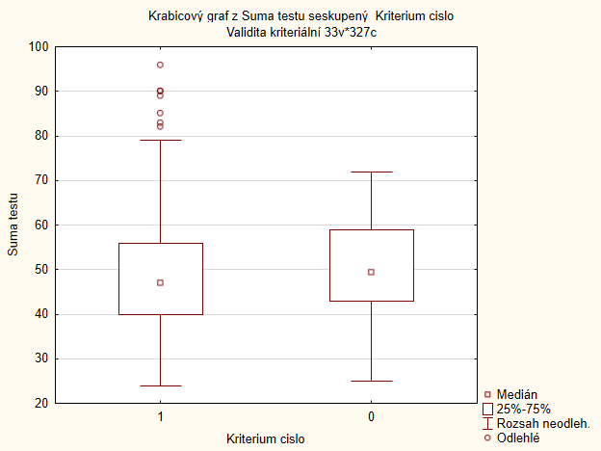
1 | 4 | 3 | 1 | 1
3 | 2 | 2 | 3 | 3
3 | 4 | 3 | 3 | 2
4 | 3 | 2 | 2 | 3
2 | 4 | 2 | 2 | 2
2 | 5 | 2 | 1 | 1
2 | 4 | 2 | 3 | 3
1 | 5 | 2 | 1 | 1
5 | 3 | 1 | 4 | 4
2 | 4 | 3 | 2 | 1
1 | 5 | 3 | 1 | 1
1 | 5 | 2 | 2 | 2
4 | 4 | 3 | 4 | 3
3 | 3 | 2 | 3 | 3
2 | 5 | 2 | 1 | 1
2 | 4 | 2 | 2 | 1
2 | 5 | 3 | 1 | 2
5 | 2 | 1 | 5 | 5
1 | 4 | 3 | 2 | 1
3 | 4 | 3 | 1 | 1
1 | 5 | 3 | 1 | 1
1 | 5 | 3 | 1 | 1
1 | 4 | 2 | 1 | 1
1 | 5 | 4 | 1 | 1
1 | 5 | 1 | 2 | 4
2 | 5 | 3 | 1 | 1
3 | 3 | 3 | 3 | 2
1 | 5 | 4 | 1 | 1
1 | 3 | 3 | 1 | 1
1 | 4 | 3 | 1 | 1
2 | 4 | 3 | 2 | 3
4 | 3 | 2 | 3 | 4
3 | 4 | 2 | 1 | 2
...

